Sheet1
参考リンク： |  | https://www.katacoda.com/courses/kubernetes/kubectl-run-containers

■起動環境
minikube start --wait=false
kubectl get nodes

■起動DOCKER
 | kubectl run http --image=katacoda/docker-http-server:latest --replicas=1

■結果確認
 | kubectl get deployments

■詳細確認
 | kubectl describe deployment http
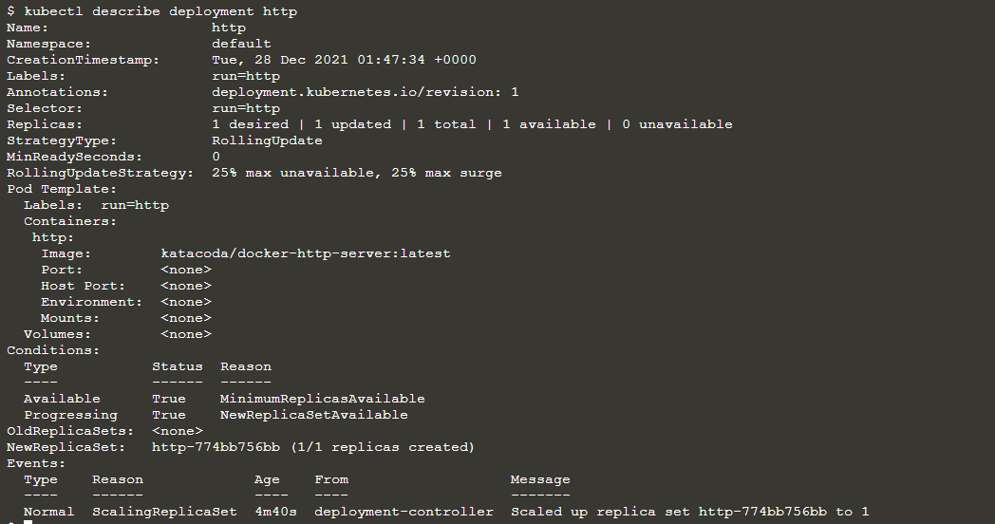

■ポート指定
 | kubectl expose deployment http --external-ip="172.17.0.26" --port=8000 --target-port=80

■結果確認
 | curl http://172.17.0.26:8000

 | kubectl get svc

■起動とExpose合併
 | kubectl run httpexposed --image=katacoda/docker-http-server:latest --replicas=1 --port=80 --hostport=8001

 | この方法の場合、アクセスできるけど、kubectl get svcに表示されない。

 | 下記の方法で確認
 | docker ps | grep httpexposed

■手動Pod数調整

 | kubectl scale --replicas=3 deployment http

■結果確認

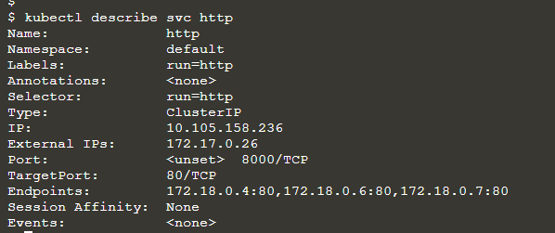

 | 直接Endpointをアクセス

